Sheet1
วิธีเข้าดูข้อมูลและแก้ไข สมาชิก

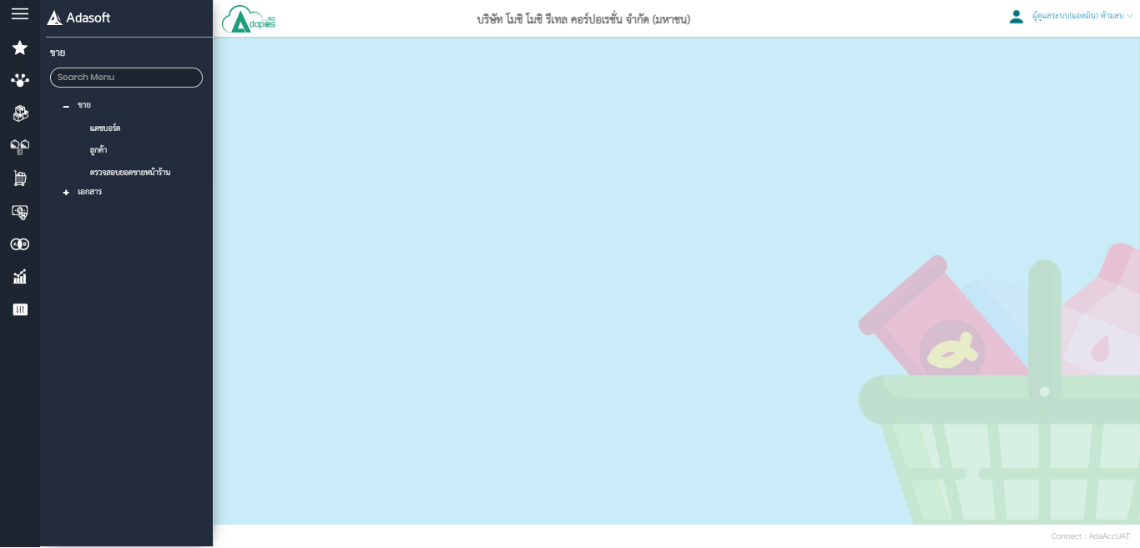

วิธีเข้าดูข้อมูลสมาชิก

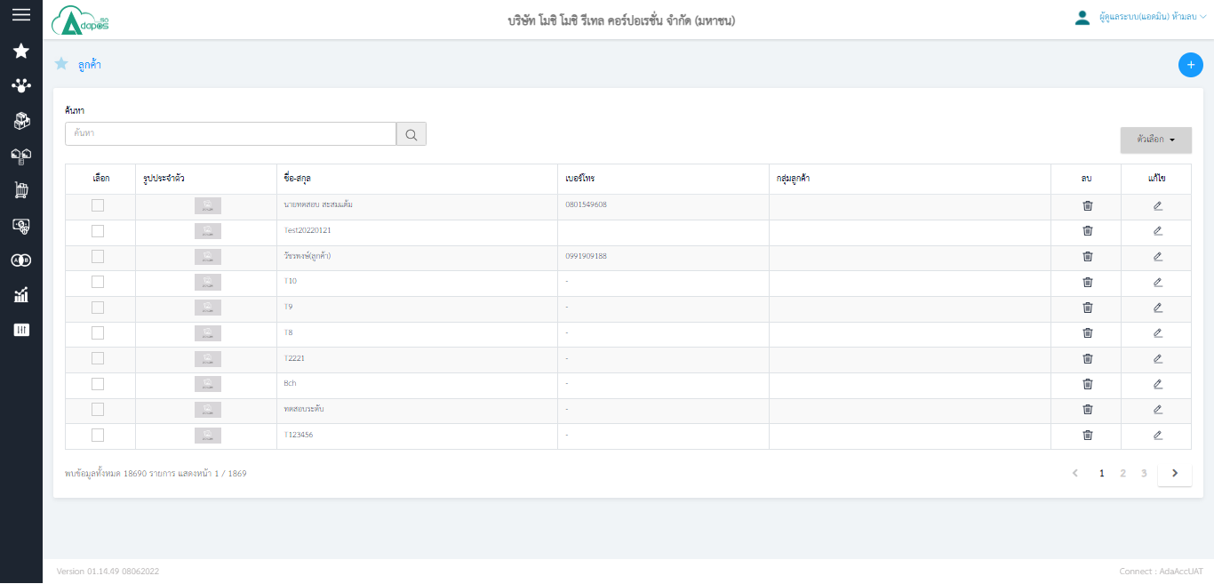

แก้ไขข้อมูลสมาชิก และ ตรวจสอบข้อมูล
ค้นหาลูกค้าด้วยชื่อและเบอร์โทร

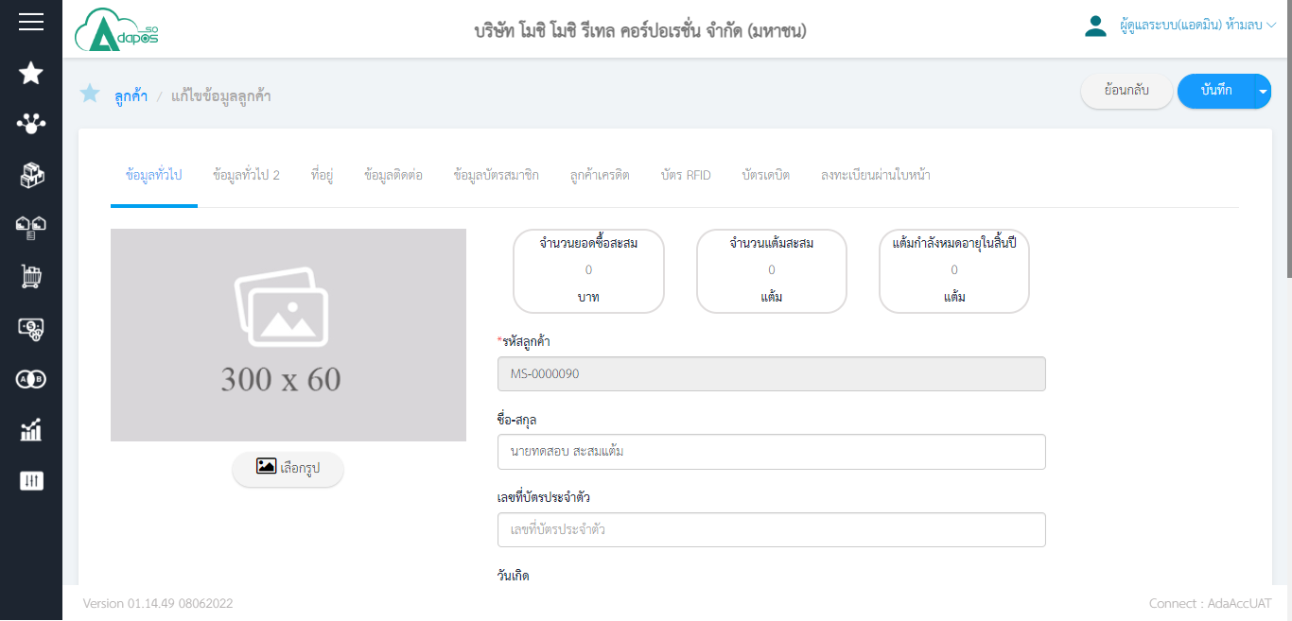

กรณีเปลี่ยนแปลงข้อมูล เช่น ชื่อ หรือ อาจจะเบอร์โทร หากเปลี่ยนเสร็จให้กด บันทึก

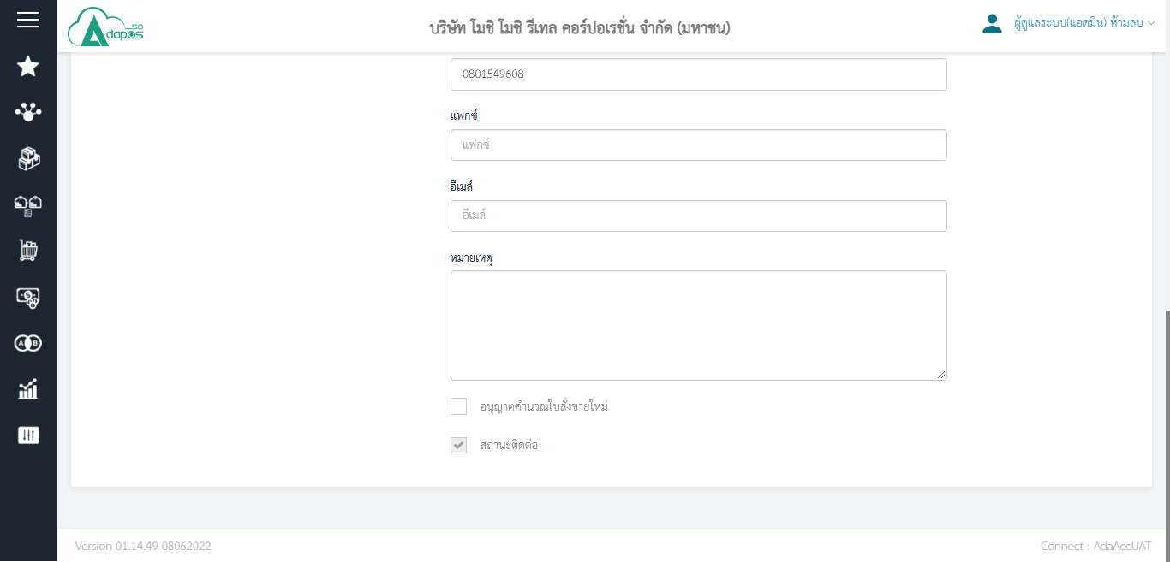

แนะนำให้กด ติ๊กถูก ตัวนี้ด้วย กรณีมีการสร้าง สมาชิกใหม่จาก เว็บ Member จะต้องเข้ามาติ๊กถูก ที่จุดนี้ด้วย (หากไม่ติ๊กจะพบปัญหาดึงใบสั่งขายลูกค้าคนดังกล่าวไปขายไม่ได้รับราคาส่ง)

